Ítem 4
UNIVERSIDAD TECNOLÓGICA DE PEREIRA
BIENES Y SUMINISTROS
CONVOCATORIA PÚBICA BS - 13 DE 2022
“SUMINISTRO DE AMOBLAMIENTO, MESONES PARA LABORTORIOS Y SILLAS PARA LAS DIFERENTES ÁREAS DE LA UNIVERSIDAD TECNOLÓGICA DE PEREIRA"
ANEXO 4 - ÍTEM 4 DEFINITIVO "ESPECIFICACIONES TÉCNICAS Y PRESENTACIÓN DE OFERTA"

ÍTEM | SUBÍTEM | NOMBRE ELEMENTO | ESPECIFICACION | MARCA | UNIDAD DE MEDIDA | CANTIDAD | MARCA/MODELO/REFERENCIA (Ofertado) | VALOR UNITARIO SIN IVA | VALOR TOTAL SIN IVA | PORCENTAJE IVA ( % ) | VALOR UNITARIO CON IVA | VALOR TOTAL CON IVA INCLUIDO | TIEMPO DE ENTREGA | GARANTÍA | CÓDIGO CPC DANE
4 | 1 | Lockers (Veterinaria) | 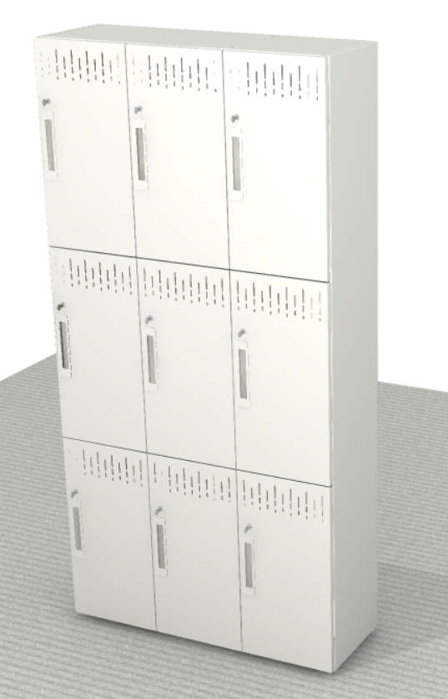 Lockers 8 Puertas (2x4) medidas 0,80 largo x 0.40 fondo x 2,00 alto, cuerpo metálico, frente metálico, puerta con manija incorporada y porta candado. Se anexa imagen de referencia |  | Unidad | 9 |  |  | $ - | 19% | $ - | $ - |  |  | 4299303
TOTAL ÍTEM 4 |  |  |  |  |  |  |  |  |  |  |  | $ -

OBSERVACIONES:

NOMBRE EMPRESA
NIT
NOMBRE REPRESENTANTE LEGAL
FIRMA
FECHA |  |  |  |  |  |  |  |  |  |  |  |  |  | 5%
 |  |  |  |  |  |  |  |  |  |  |  |  |  | 10%
 |  |  |  |  |  |  |  |  |  |  |  |  |  | 19%
5%
10%
19%

